優系
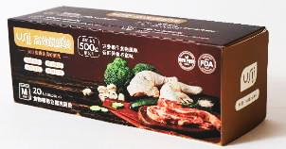
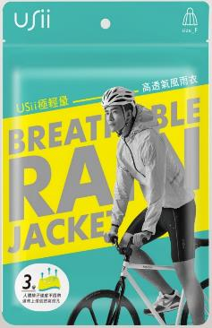
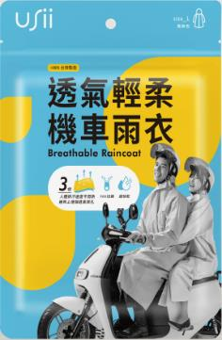
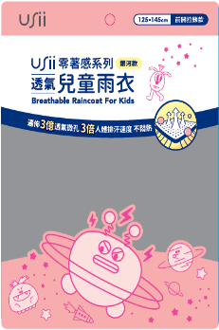
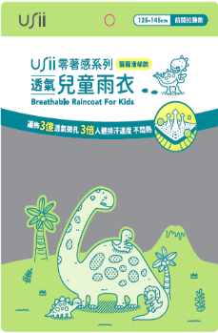
鑫弘翔-優系USii產品訂購單 |  | 地址：台中市潭子區榮興街21 巷23 號1F 電話：04-25350921 / 傳真：04-25359769 辦公室 : 0963-468969（手機節費電話/LINE ID） e mail : mia@drlifetw.net / drlife.mia@gmail.com
★姓 名 部門 : E-MAIL:
★聯絡電話 ( ) 手機 □管理室可代收
★收 貨 人 □同訂購人 □不同，請寄給 小姐/先生, 聯絡電話:
★送貨地址 □同訂購人 □不同，請寄至□□□ 縣/市
★付款方式 □ 匯款(ATM) ＃匯款完成請通知轉出帳號末五碼：( ) 匯款銀行/戶名: 第一銀行進化分行 鑫弘翔科技事業股份有限公司 匯款帳號 : 406-10005689
★消費金額未滿NT$999元者須加收運費100元-離島另計。 *付款完成後約三個工作天可收到商品-如缺貨將另行通知*
NO | 品項 | 市價 | 團購價 | 數量 | 金額
1 | USii透氣輕柔機車雨衣-L款 (綠色) (適穿身高約:165 – 180cm) | 399 | 359
2 | USii透氣輕柔機車雨衣-M款 (粉色) (適穿身高約:155 – 165cm) | 399 | 359
3 | USii極輕量高透氣風雨衣-極光綠 | 499 | 379
4 | USii極輕量高透氣風雨衣-炫彩粉 | 499 | 379
5 | USii零著感系列透氣兒童雨衣-綠色恐龍印花 (長115cm,適身高125-145) | 399 | 359
6 | USii零著感系列透氣兒童雨衣-粉紅色銀河印花 (長115cm,適身高125-145) | 399 | 359
7 | 優系高效鎖鮮袋-食物專用立體夾鏈袋S款(17*15cm, 24入/盒) | 149 | 119
8 | 優系高效鎖鮮袋-食物專用立體夾鏈袋M款(18*20cm, 20入/盒) | 149 | 119
9 | 優系高效鎖鮮袋-食物專用立體夾鏈袋L款(27*28cm, 15入/盒) | 149 | 119
10 | USII高效鎖鮮袋(夾鏈型) XL (寬30*長50cm, 12入/盒) | 129 | 89
11 | USII高效鎖鮮袋(夾鏈型) L (寬30*長30cm, 15入/盒) | 129 | 89
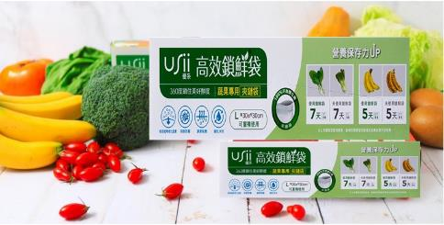
 |  |  | 合計金額

